Offerta
2020-01-30

Immagine Prodotto | Codice Articolo | Descrizione Inglese (materiale, misure, nome prodotto) | Stock qty | Net price | Total value

 | 6350MSBA | 15 CM BAMBOO GRINDER | 600 | 6.12 € | 3,671.04 €
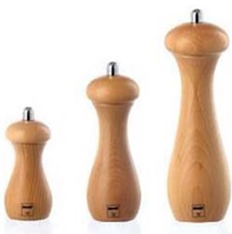 | 5250MSN | 11,5 CM NATURAL WOOD GRINDER | 800 | 4.37 € | 3,496.96 €
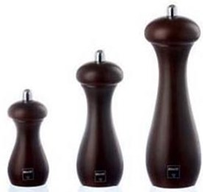 | 5250MST | 11,5 CM WALNUT FINISHING GRINDER | 700 | 4.49 € | 3,146.08 €
 | 33747 | BEECH WOOD SPICE MILL NATURAL / ASSORTED COLOURS | 460 | 6.30 € | 2,896.90 €
 |  |  |  |  | 13,210.98 €

